화면 흐름
앱 기본 설계서 |  |  |  | 담당자 | 반짝임 |  | 확인일

 |  |  |  |  | DNX | 다케야마 | 확인일 | 2021-04-28

화면 코드 | C0582M00 | 흐름 이름 | 환경설정/기타/고객 설문조사

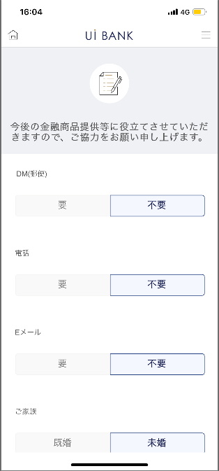 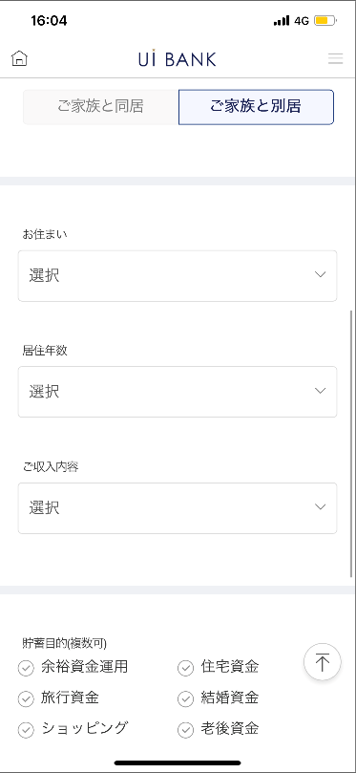 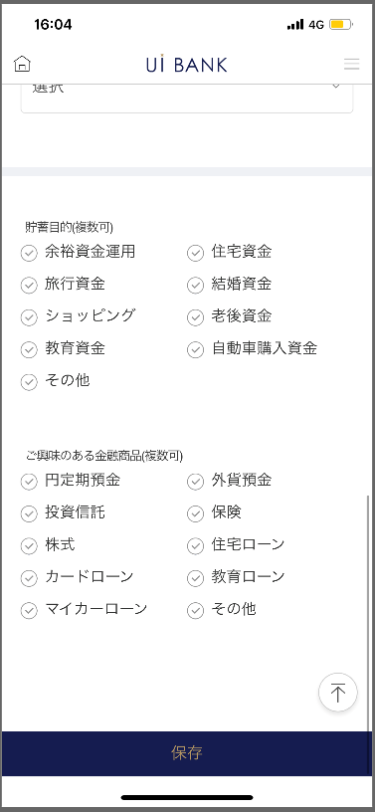

☆

보충 설명:
☆：UI 은행님의 로고 삽입에 영향을 주어 표제의 타이틀에 로고가 삽입되고 있습니다. 최신판의 것으로는 디자인의 관계상 「고객 앙케이트」라고 타이틀 표기하고 있습니다. 희망의 문언등 있으면 상담해 주시면 감사하겠습니다.

C0582M00_ 화면 레이아웃
앱 기본 설계서 |  |  |  |  |  |  |  |  | 담당자 | 반짝임 |  |  | 확인일

 |  |  |  |  |  |  |  |  |  | DNX | 다케야마 |  | 확인일 | 2021-04-28

요건 충족표 No. | 43 | 카테고리 | App PKG | 레벨 1 | 레벨 2 | 레벨 3 |  | 레벨 4 | 레벨 5
 |  |  |  | 모바일 앱 | 기본 기능 | MENU

요건 충족표 No. | 6 | 카테고리 | AITHERPKG | 레벨 1 | 레벨 2 | 레벨 3 |  | 레벨 4 | 레벨 5
 |  |  |  | 예금 | 공통 | 주소 변경

화면 코드 | C0582M00 | 화면명 | 환경설정/기타/고객 설문조사

화면 레이아웃: |  |  |  |  |  |  | 화면 설명:

 |  |  |  |  |  |  | - 고객에게 앙케이트가 가능. 결과는 아이텔(0001화면)에 격납.

2
1
3
4
5
6
7
8
9
10
11
12

 |  |  |  |  |  |  | 항목 설명

 |  |  |  |  |  |  | 항번 | 조작 | 선택/입력 내용 |  |  | 비고 |  | AiTHER와의 협력 (참조 소스 데이터)

 |  |  |  |  |  |  | 1 | － | 항상 표시 |  |  | - |  | -
 |  |  |  |  |  |  | 2 | 클릭 | 필요/불필요 |  |  | - |  | -
 |  |  |  |  |  |  | 3 | 클릭 | 필요/불필요 |  |  | - |  | -
 |  |  |  |  |  |  | 4 | 클릭 | 필요/불필요 |  |  | - |  | -
 |  |  |  |  |  |  | 5 | 클릭 | 기혼/미혼 |  |  | - |  | -
 |  |  |  |  |  |  | 6 | 클릭 | 가족과 동거/가족과 별거 |  |  | - |  | -
 |  |  |  |  |  |  | 7 | 풀다운 | 본인 지가(호건, 일집)/본인 지가(맨션)/임대/공단·공영 주택/사택·기숙사/본인 지가/그 외 |  |  | 기타를 선택하면 문자 입력 필수 |  | -
 |  |  |  |  |  |  | 8 | 풀다운 | 1년 미만/5년 미만/10년 미만/10년 이상 |  |  | - |  | -
 |  |  |  |  |  |  | 9 | 풀다운 | 급여수입/부동산수입/연금/기타 |  |  | - |  | -
 |  |  |  |  |  |  | 10 | 클릭 | 여유 자금 운영/주택 자금/여행 자금/결혼 자금/쇼핑/노후 자금/교육 자금/자동차 구매 자금/기타 |  |  | 기타를 선택하면 문자 입력 필수 |  | -
 |  |  |  |  |  |  | 11 | 클릭 | 엔 정기 예금/외화 예금/투자 신탁/보험/주식/모기지/카드 대출/교육 대출/자동차 대출/기타 |  |  | 기타를 선택하면 문자 입력 필수 |  | -
 |  |  |  |  |  |  | 12 | 클릭 | - |  |  | 정보를 저장하고 현재 화면 상단으로 전환 |  | -
 |  |  |  |  |  |  | 13
 |  |  |  |  |  |  | 14
 |  |  |  |  |  |  | 15
 |  |  |  |  |  |  | 키라보시 님 코멘트 & 디자인 변경 코멘트 (요구 사항 정의 참조) |  |  |  |  |  |  | 대응 확인
 |  |  |  |  |  |  | No. | 내용
 |  |  |  |  |  |  | 1 | 저장 글꼴을 늘리고 싶습니다. |  |  |  |  |  | 대응 완료
 |  |  |  |  |  |  | 2
 |  |  |  |  |  |  | 3
 |  |  |  |  |  |  | 4
 |  |  |  |  |  |  | 5
 |  |  |  |  |  |  | 6
 |  |  |  |  |  |  | 7
 |  |  |  |  |  |  | 8
 |  |  |  |  |  |  | 9
 |  |  |  |  |  |  | 10

